intro
Notice
Le schéma ci-contre représente la structure de la base de données adossée à la carte des point de justices.
Cliquer sur une des tables permet de rajouter des données dans la table souhaitée.
1. La table point_justice localise les lieu ou les citoyen peuvent avoir accées a des informations ou un aide juridique
2. Sachant qu'un point de justice peut potentielement regrouper plusieurs service de lier a la justice cette deuxième table "info_service" lié et point de justice reprend les information spécifique a un type d'information juridique, par exemple un local qui acceuil a la fois des association d'aide eu victime et des avocat spécialiser dans le droit du travail.
Une fois la session de mise à jour terminé, il suffit de cliquer sur le bouton "Exporter" pour ajouter les nouvelles données à la carte.
- id
- libelle
- adresse
- ville
- codgeo
- date_maj
- latitude
- longitude
Point_justice

- id_pj
- id_service
- intitule
- type_pj
- categorie
- nb_visiteur
- statue
- description
- telephone
info_service

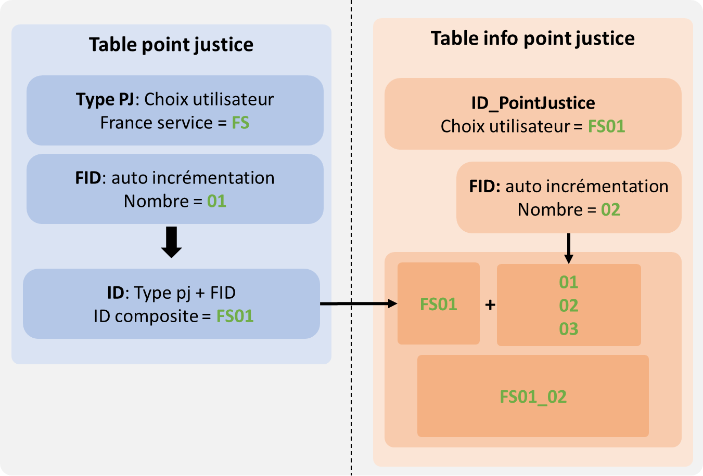

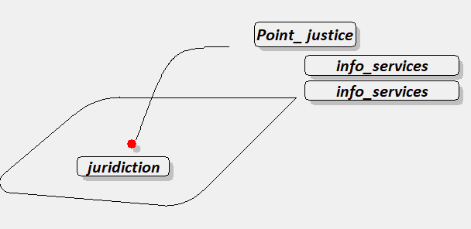

Enregistré

